GX表明に関する確認書_入力例
GX表明に関する確認書

申請日を必ず入力してください。
令和７年度補正省エネ補助金共同事業体 代表幹事
一般社団法人 環境共創イニシアチブ
代表理事 殿

 |  |  | 西暦 | 年 | 月 | 日

 |  | 事業者名
 |  | 代表者名
 |  | 担当者連絡先
 |  | 担当部署

当法人は、令和７年度補正予算 省エネルギー投資促進・需要構造転換支援事業費補助金（以下、「本補助金」という。）（Ⅲ）GX設備単位型における補助対象設備登録の申請を一般社団法人環境共創イニシアチブ（以下、「ＳＩＩ」という。）に提出するにあたり、製造事業者に対しGX要件が課されていることを承知しています。また、登録申請にあたり以下の事項を当社内で承知、同意していることを、本確認書をもって申告いたします。

以下2点の内容をご確認のうえ、 各項目にチェックを入れてください。

FALSE | 以下の製造事業者に課されるGX要件について、趣旨を正しく理解し、 ＳＩＩが定める「製品型番登録におけるGX表明書」に必要事項を記入のうえ、提出します。

 | GX表明書が期日までに提出されない場合、または内容に不備・不足がありGX表明書に係る承認が得られない場合には、（Ⅲ）GX設備単位型の補助対象設備から除外される可能性があることを承知しています。
FALSE

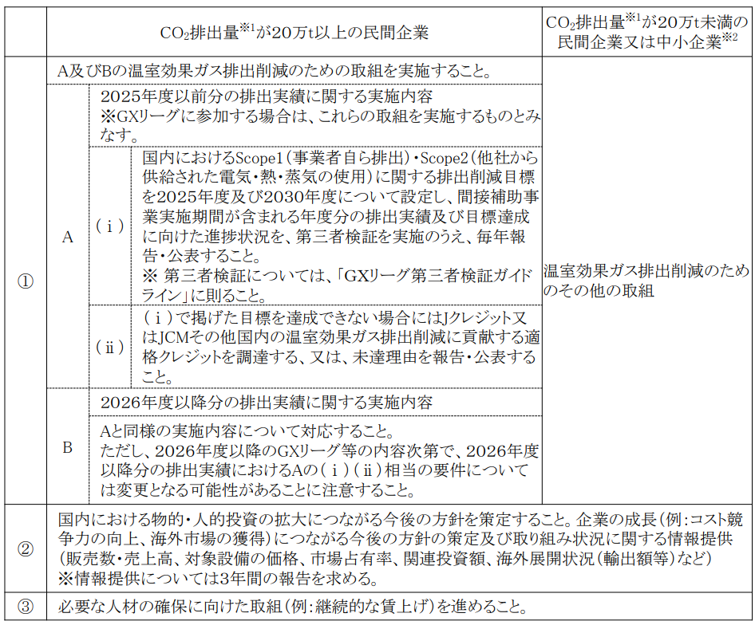
＜（Ⅲ）GX設備単位型において製造事業者に課されるGX要件＞

 | ※１ 地球温暖化対策推進法に基づく算定・報告・公表制度によって公表された２０２２年CO２ 排出量（非エネルギー起源CO2を含む）
 | ※２ 中小企業基本法に規定する中小企業に該当する民間企業

